Anlage 1 Meilensteinplan
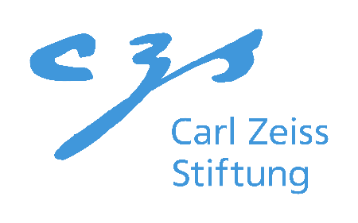
Anhang 1

Meilensteinplan

Antragstellende Institution:
Projektname:
Geplanter Projektstart*:

*Ab Start des Projektes beträgt die Projektdauer zwölf Monate bzw. ein Projektjahr. Der Projektstart muss zum Monatsanfang zwischen Juli und Oktober 2022 erfolgen.
** Stichpunktartige Auflistung, der Arbeitspakete, die zu einem Meilenstein führen. Eine Beschreibung der Arbeitspakete ist im Antragstext zu leisten.
*** Angabe von messbaren, technischen Zielgrößen bzw. technischen Funktionalitäten.

 |  |  |  | 2022 |  | 2023
Nummer | Beschreibung | Arbeitspakete** | Quantifizierung*** | Q3 | Q4 | Q1 | Q2 | Q3 | Q4
M1
M2
M3
M4
M5
M6
M7
M8
M9
…

